상품제안서
에어쿨 귀걸이 마스크 | 상품코드: S41817

 |  |  |  |  |  |  | 02-713-8555 | www.synergygift.co.kr
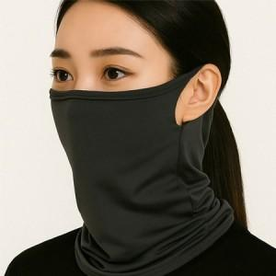

【상세/제작정보】 | <p><span style="font-size: 14pt;">※ 200개 단위로 발주 가능한 상품입니다.</span></p><p><span style="font-size: 14pt;">※ 인쇄진행시 opp비닐포장 제거되어 재포장 필요합니다.</span></p>

【인쇄/포장옵션】 | 스티커, 풀칼라, 스크린1도 / OPP(비닐)

【공급단가】 | 수량 | 200~ | 500~ | 1,000~ | 3,000~ | 10,000~
*VAT별도 | 단가 | 3,010원 | 2,960원 | 2,900원 | 2,780원 | 2,660원

【상품 URL】 | https://www.synergygift.co.kr:443/src/goods_detail.php?gdno=41817

